ROZHODCOVIA ZÁPAS
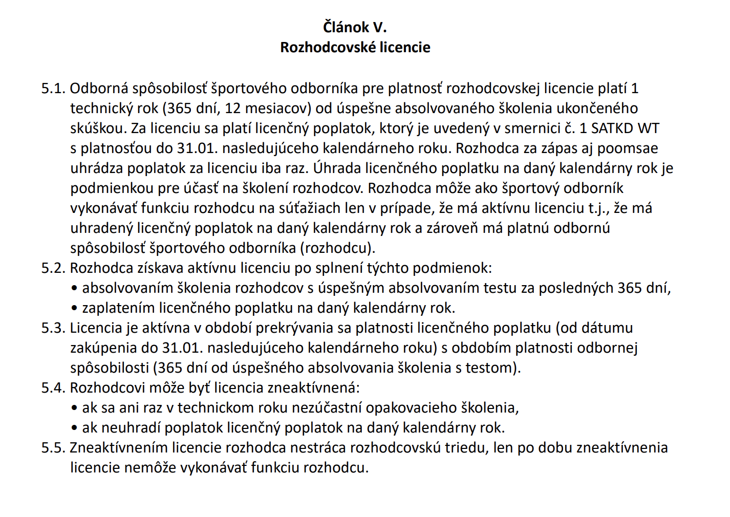
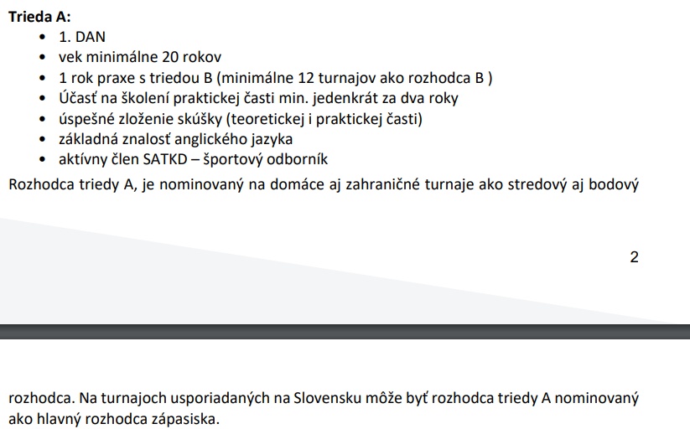
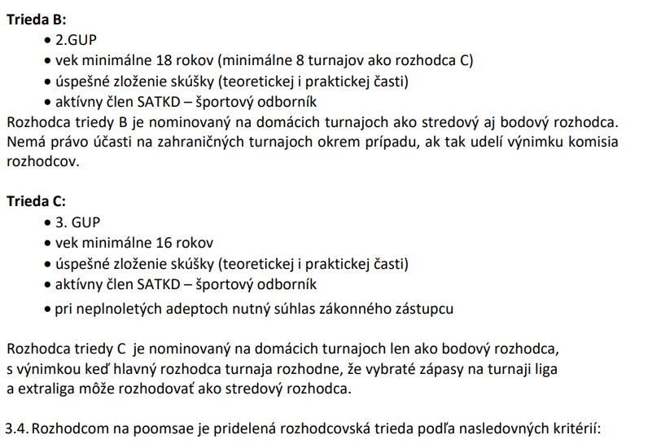
 |  |  |  | Licencia | Licenčný poplatok | Licencia | Licenčný poplatok |  | 2026 | 2026 | 2026
 |  |  |  | 2025 | 2025 | 2026 | 2026 |  | ROZHODCOV. | POSLEDNÉ ABSOLVOVANÉ ŠKOLENIE + TEST | VRT
P.č.: | IDPO | Klub | Rozhodcovia zápas |  |  |  |  | REG. F. | TRIEDA | Odborná spôsobilosť platná 365 dní (12 mesiacov) | Zákon o športe
1 | 003 | ŠKP ILYO TKD | Ján Kopčík | RK-25-A-001 | áno | RK-26-A-001 | áno | áno | IR, A | 2026-02-04 | áno
3 | 002 | Hakimi TKD RV | Michal Kavečanky | RK-25-A-006 | áno | RK-26-A-002 | áno | áno | A | 2026-02-04 | áno
4 | 010 | ŠKP BA | Michal Kotvas | RK-25-A-007 | áno | RK-26-A-004 | áno | áno | IR, A | 2026-01-28 | áno
5 | 003 | ŠKP ILYO TKD | Boris Lieskovský | RK-25-A-002 | áno | RK-26-A-003 | áno | áno | A | 2025-01-28 | áno
6 | 003 | ŠKP ILYO TKD | Elizabeth Šuk | RK-25-B-003 | áno | RK-26-B-001 | áno | áno | B | 2026-10-02 | áno
7 | 002 | Hakimi TKD RV | Tatiana Bubancová | RK-25-C-008 | áno | november | - | áno | C | 2025-01-28 | áno
8 | 009 | Falcon TKD RS | Oliver Fekésházy | RK-25-C-007 | áno | RK-26-C-004 | áno | áno | C | 2026-10-02 | áno
9 | 006 | Koryo TKD KE | Michaela Kaminská | - | - | RK-26-C-001 | áno | áno | C | 2026-02-04 | áno
10 | 010 | ŠKP BA | Samuel Chudý | - | - | RK-26-C-002 | áno | áno | C | 2026-01-28 | áno
11 | 003 | ŠKP ILYO TKD | Martin Šelmeci | RK-25-A-003 | áno | RK-26-A-004 | áno | áno | A | 2026-01-28 | áno
12 | 008 | BLACK TIGER SNINA | Jaroslava Kamencová | - | - | RK-26-C-003 | áno | áno | C | 2026-10-02 | áno

TRÉNER
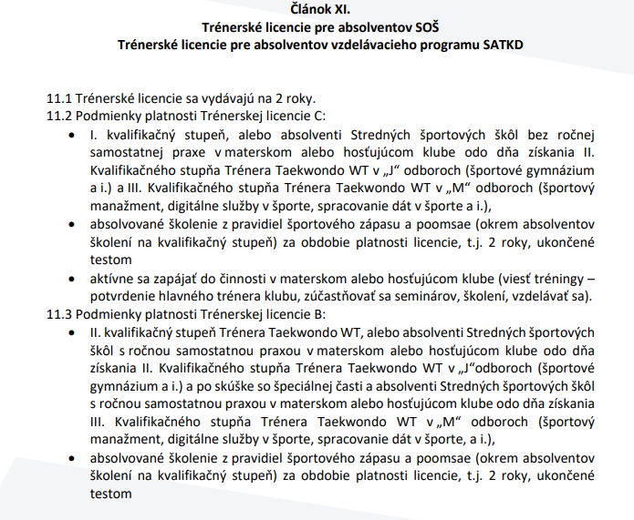
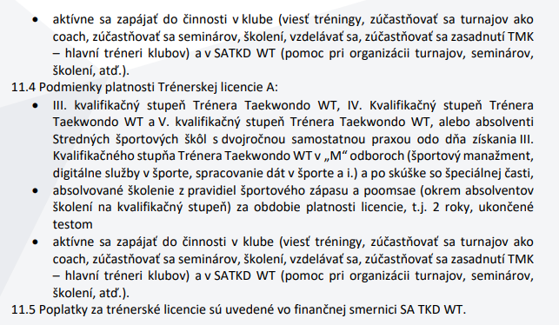
 |  |  |  |  |  |  |  |  |  | obsahuje skryté stĺpce
 | TRÉNER SATKD |  |  |  |  |  |  | 2023-2024 | 2024-2025 | 2025-2026 | 2026-2027
P.č.: | tal | Meno a priezvisko | Kvalifikačný stupeň | RF | VRT | ANTIDOPING | Trénerská licencia | FA tréner | FA tréner | FA tréner | FA tréner | Školenie 09/2025 | Školenie 1/2026 | Školenie 9/2026 | Antidoping online školenie 13.8.2026 | VRT (zákon o športe)
1 | 003 | Pavel Ižarik | III. kvalifikačný stupeň - Tréner Taekwondo | áno | áno | absolvoval | 25-A-001 | áno | x | 2025001 |  |  | áno |  |  | áno
2 | 003 | Dávid Sajko | II. kvalifikačný stupeň - Tréner Taekwondo | áno | áno | absolvoval | 25-B-001 | áno | x | 2025001 |  |  | áno |  |  | áno
3 | 003 | Ján Kopčík | II. kvalifikačný stupeň - Tréner Taekwondo | áno | áno | absolvoval | 25-B-002 | áno | x | 2025001 |  |  | áno |  | áno | áno
4 | 003 | Gabriela Briškárová | III. kvalifikačný stupeň - Tréner Taekwondo | áno | áno | absolvoval | 25-B-003 | áno | x | 2025001 |  |  | áno |  |  | áno
5 | 017 | Jakub Hudák | II. kvalifikačný stupeň - Tréner Taekwondo | áno | áno | absolvoval | 25-B-007 | áno | x | 2025007 |  |  | x | 2026-09-14 |  | áno - ešte do CRM
6 | 002 | Nora Angyalová | V. kvalifikačný stupeň - Tréner Taekwondo | áno | áno | absolvoval | 25-A-002 | áno | x | 2025002 |  |  | áno |  | áno | áno
7 | 002 | Mikuláš Angyal | II. kvalifikačný stupeň - Tréner Taekwondo | áno | áno | absolvoval | 26-B-001 | x | áno | x | 20260021 |  | áno |  | áno | áno
8 | 002 | Adrián Angyal | V. kvalifikačný stupeň - Tréner Taekwondo | áno | áno | absolvoval | 26-A-001 | x | áno | x | 20260040 |  | áno |  |  | áno
9 | 002 | Michal Kavečanky | I. kvalifikačný stupeň - Tréner Taekwondo | áno | áno | absolvoval | 25-C-005 | áno | x | 2025002 |  |  | áno |  | áno | áno
10 | 006 | Mário Švec | III. kvalifikačný stupeň - Tréner Taekwondo | áno | áno | absolvoval | 25-A-005 | áno | x | 2025009 |  |  | x |  |  | áno
11 | 006 | Filip Švec | II. kvalifikačný stupeň - Tréner Taekwondo | áno | áno | absolvoval | 25-B-007 | áno | x | 2025009 |  |  | áno |  |  | áno
12 | 007 | Tomáš Výboch | I. kvalifikačný stupeň - Tréner Taekwondo | áno | áno | absolvoval | 25-C-013 | áno | x | áno |  |  | x |  |  | áno
13 | 007 | Vladimír Mikláš | II. kvalifikačný stupeň - Tréner Taekwondo | áno | áno | absolvoval | 25-B-012 | áno | x | áno |  |  | x | 2026-09-14 |  | áno
14 | 007 | Filip Škarčák | I. kvalifikačný stupeň - Tréner Taekwondo | áno | áno | absolvoval | 25-C-014 | áno | x | áno |  |  | x |  |  | áno
15 | 009 | Miroslav Bitala | II. kvalifikačný stupeň - Tréner Taekwondo | áno | áno | absolvoval | 25-B-004 | áno | x | 2025003 |  |  | áno |  |  | áno
16 | 009 | Viktória Bitalová | II. kvalifikačný stupeň - Tréner Taekwondo | áno | áno | absolvoval | 25-B-005 | áno | x | 2025003 |  |  | áno |  |  | áno
17 | 009 | Dominik Kuvik | I. kvalifikačný stupeň - Tréner Taekwondo | áno | áno | absolvoval | 25-C-006 | áno | x | 2025003 |  |  | áno |  |  | áno
18 | 005 | Ondrej Chalčák | II. kvalifikačný stupeň - Tréner Taekwondo | áno | áno | absolvoval | 26-B-003 | x | áno | x | 20260082 |  | áno |  |  | áno
19 | 008 | Tomáš Potocký | II. kvalifikačný stupeň - Tréner Taekwondo | áno | áno | absolvoval | 25-B-008 | áno | x | 2025010 |  | áno | áno |  | áno | áno
20 | 016 | Michal Matiko | III. kvalifikačný stupeň - Tréner Taekwondo | áno | áno | absolvoval | 25-C-007 | áno | x | 2025004 |  |  | áno |  |  | áno
21 | 008 | Karol Legemza | I. kvalifikačný stupeň - Tréner Taekwondo | áno | áno | absolvoval | 25-C-010 | áno | x | 2025010 |  |  | áno |  |  | áno
22 | 010 | Peter Zagyi | III. kvalifikačný stupeň - Tréner Taekwondo | áno | áno | absolvoval | 25-A-004 | áno | x | 2025006 |  |  | x |  |  | áno
23 | 010 | Michal Kotvas | I. kvalifikačný stupeň - Tréner Taekwondo | áno | áno | absolvoval | 26-C-006 | x | áno | x | 20260065 | áno | x |  | áno | áno
24 | 010 | Katarína Macíková | I. kvalifikačný stupeň - Tréner Taekwondo | áno | áno | absolvoval | 26-C-005 | x | áno | x | 20260065 | áno | x |  | áno | áno
25 | 011 | Jana Babinská | III. kvalifikačný stupeň - Tréner Taekwondo | áno | áno | absolvoval | 25-B-009 | áno | x | 2025008 |  |  | áno |  |  | áno
26 | 011 | Oľga Weiss | III. kvalifikačný stupeň - Tréner Taekwondo | áno | áno | absolvoval | 25-B-013 | áno | x | 2025022 |  |  | áno |  |  | áno
27 | 011 | Gabriel Briškár | II. kvalifikačný stupeň - Tréner Taekwondo | áno | áno | absolvoval | 25-B-010 | áno | x | 2025008 |  |  | áno |  | áno | áno - ešte do CRM
28 | 014 | Gabriel Hiczér | II. kvalifikačný stupeň - Tréner Taekwondo | áno | áno | absolvoval | 26-B-002 | x | áno | x | 20260049 | áno | x | 2026-09-14 |  | áno
29 | 014 | Ľubomír Štickner | I. kvalifikačný stupeň - Tréner Taekwondo | áno | áno | absolvoval | 25-C-009 | áno | x | 2025007 |  |  | x | 2026-09-14 | áno | áno
30 | 015 | Alexandra Vyskočániová | I. kvalifikačný stupeň - Tréner Taekwondo | áno | áno | absolvoval | 26-C-007 | x | áno |  | 20260066 |  | áno |  |  | áno
31 | 016 | Martin Suchý | II. kvalifikačný stupeň - Tréner Taekwondo | áno | áno | absolvoval | 25-B-006 | áno | x | 2025004 |  |  | áno |  |  | áno
32 | 004 | Maroš Oláh | III. kvalifikačný stupeň - Tréner Taekwondo | áno | áno | absolvoval | 25-A-003 | áno | x | 2025005 | x |  | x |  | áno | áno
33 | 004 | Ivana Kyseľová | I. kvalifikačný stupeň - Tréner Taekwondo | áno | áno | absolvoval | 25-C-008 | áno | x | 2025005 |  |  | x |  |  | áno
34 | 003 | Miroslav Frgolec | III. kvalifikačný stupeň - Tréner Taekwondo | áno | áno | absolvoval | 26-C-004 | x | áno | x |  |  | áno |  | áno | áno
35 | 002 | Peter Meleh | I. kvalifikačný stupeň - Tréner Taekwondo | áno | áno | absolvoval | 26-C-001 | x | áno | x | 20260021 |  | áno |  | áno | áno
36 | 003 | Pavel Ižarik ml. | I. kvalifikačný stupeň - Tréner Taekwondo | áno | áno | absolvoval | 25-C-001 | x | x | 2025001 |  |  | áno |  |  | -
37 | 003 | Sára Sekelová | I. kvalifikačný stupeň - Tréner Taekwondo | áno | áno | absolvoval | 25-C-003 | x | x | 2025001 |  |  | áno |  |  | áno
38 | 003 | Gabriela Bohušová | II. kvalifikačný stupeň - Tréner Taekwondo | áno | áno | absolvoval | 25-B-014 | x | x | 2025050 |  |  | áno |  |  | -
39 | 011 | Eduard Dudaško | I. kvalifikačný stupeň - Tréner Taekwondo | áno | áno | absolvoval | 26-C-002 | x | x | x | 20260036 |  | áno |  |  | áno
40 | 003 | Elizabeth Šuk | I. kvalifikačný stupeň - Tréner Taekwondo |  |  |  |  | x | x | x |  |  | x |  |  | áno
41 | 003 | Daniel Ižarik | I. kvalifikačný stupeň - Tréner Taekwondo |  |  | absolvoval |  | x | x | x |  |  | x |  | áno | áno
42 | 003 | Lucia Gečanová | I. kvalifikačný stupeň - Tréner Taekwondo |  |  |  |  | x | x | x |  |  | x |  |  | áno
43 | 010 | Matuš Matejka | I. kvalifikačný stupeň - Tréner Taekwondo |  |  | absolvoval |  | x | x | x |  |  | x |  | áno | áno

COACH
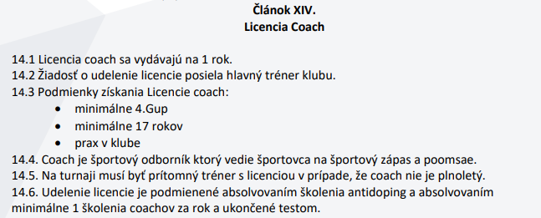
 |  |  |  |  |  |  |  |  |  |  |  |  |  |  |  | 2026
 | TRÉNER / COACH |  |  | 2026 |  |  | Podmienky COACH |  |  |  |  | 2026 | 2024 | 2025 | 2026 | POSLEDNÉ ABSOLVOVANÉ ŠKOLENIE + TEST
P.č.: | IDPO | Meno a priezvisko | coach | licencia | DFA | uhrada FA | 17 rokov | 4.Gup | Prax | Žiadosť | Registr. Form. | VRT | Antidoping | Antidoping | Antidpoing | Odborná spôsobilosť platná 365 dní (12 mesiacov)
1 | 002 | Dávid Tung Duong Nguyen Bat | áno | 26-CO-001 | 20260021 | 2026-02-09 | áno | áno | áno | áno | áno | áno | x | áno | áno (trénerský) | 2026-02-04
2 | 006 | Michaela Kaminská | áno | 26-CO-004 | 20260033 | 2026-02-16 | áno | áno | áno | áno | áno | áno | x | áno | áno (trénerský - online školenie) | 2026-09-14
3 | 014 | Peter Czintel | áno | 26-CO-006 | 20260049 | 2026-03-17 | áno | áno | áno | áno | áno (office) | áno | áno | platný | áno (trénerský - online školenie) | 2026-09-14
4 | 010 | Matúš Matejka | áno | 26-CO-003 | 20260030 | 2026-02-16 | áno | áno | áno | áno | áno (office) | áno | áno | áno | áno (trénerský) | 2026-09-14
5 | 010 | Samuel Chudý | áno | 26-CO-013 | 20260065 | 2026-04-09 | áno | áno | áno | áno | áno (office) | áno | áno | áno | áno (trénerský - online školenie) | 2026-09-14
6 | 002 | Lukáš Sečkár | áno | 26-CO-002 | 20260021 | 2026-02-09 | áno | áno | áno | áno | áno | áno | x | áno | platný - | 2026-02-04
7 | 009 | Tomáš Antal | áno | 26-CO-005 | 20260034 | 2026-02-16 | áno | áno | áno | áno | áno (office) | áno | x | áno | platný (trénerský) | 2026-09-14
8 | 009 | Ladislav Farkaš | áno | 26-CO-027 | 20260149 | 2026-09-18 | áno | áno | áno | áno | áno (office) | áno | x | áno | platný (trénerský) | 2026-09-14
9 | 016 | Patrik Palenčár | áno | 26-CO-014 | 20260067 | 2026-04-16 | áno | áno | áno | áno | áno (office) | áno | x | áno | platný (International-Level Athletes Education Program) | 2025-09-16
10 | 003 | Daniel Ižarik | áno | 26-CO-012 | 20260064 | 2026-04-07 | áno | áno | áno | áno | áno | áno | - | áno | áno (trénerský - online školenie) | 2026-02-04
11 | 010 | Matej Horváth | áno | 26-CO-016 | 20260076 | 2026-04-23 | áno | áno | áno | áno | áno | áno | áno | áno | áno (trénerský - online školenie) | 2026-02-04
12 | 005 | Tomáš Blišák | áno | 26-CO-015 | 20260082 | 2026-04-23 | áno | áno | áno | áno | áno | áno | - | - | áno | 2026-09-14
13 | 005 | Marek Goga | áno | 26-CO-017 | 20260082 | 2026-04-23 | áno | áno | áno | áno | áno | áno | x | áno | platný - doložiť | 2026-02-04
14 | 008 | Andrea Mandzáková | áno | 26-CO-018 | 20260083 | 2026-04-27 | áno | áno | áno | áno | áno | áno | x | - | áno | 2026-02-04
15 | 008 | Kristína Krupjaková | áno | 26-CO-019 | 20260083 | 2026-04-27 | áno | áno | áno | áno | áno | áno | x | áno | áno | 2026-02-04
16 | 008 | Kristína Mandzáková | áno | 26-CO-020 | 20260083 | 2026-04-27 | áno | áno | áno | áno | áno | áno | x | - | áno | 2026-02-04
17 | 008 | Tomas Kamenca | áno | 26-CO-021 | 20260083 | 2026-04-27 | áno | áno | áno | áno | áno | áno | x | - | áno | 2026-02-04
18 | 004 | Aurel Špak | áno | 26-CO-011 | 20260098 | 2026-05-06 | áno | áno | áno |  | doplniť | áno | - | - | áno | 2026-02-04
19 | 015 | Tomáš Kuvik | áno | 26-CO-022 | 20260097 | 2026-05-06 | áno | áno | áno | áno | áno | áno | x | e-mail | áno | 2026-02-04
20 | 010 | Kyrylo Honcharov | áno | 26-CO-023 | 20260109 | 2026-06-07 | áno | áno | áno | áno | áno (office) | áno | - | - | áno (trénerský) | 2026-06-05
21 | 010 | Klaudia Šandorová | áno | 26-CO-024 | 20260150 | 2026-09-19 | áno | áno | áno | áno | áno (disk) | áno | - | - | áno (trénerský) | 2026-09-14
22 | 010 | Natália Zagyiová | áno | 26-CO-025 | 20260150 | 2026-09-19 | áno | áno | áno | áno | áno (disk) | áno | - | áno | áno (trénerský) | 2026-09-14
23 | 009 | Adrian Mag | áno | 26-CO-026 | 20260149 | 2026-09-18 | áno | áno | áno | áno | áno (office) | áno | - | - | áno (for coachos of recreational athletes) | 2026-09-14

KOMISÁR - overenie
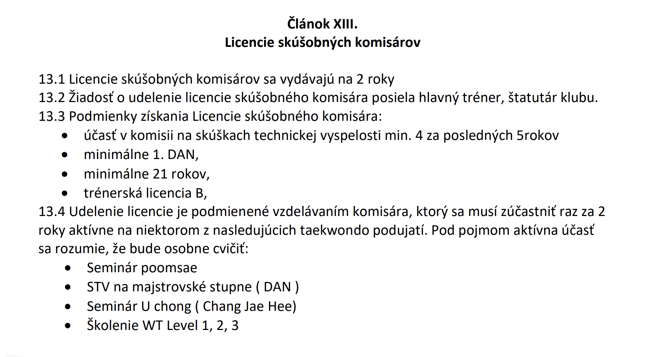
Smernica č.4, článok XIII
 |  | SKÚŠOBNÝ KOMISÁR SATKD WT
Komisár |  |  |  |  |  | Fa za licenciu | ROK 2026
P.č.: | IDPO | Meno a priezvisko | Licencia | FA 2024-2025 | FA 2025-2026 | FA 2026-2027 | seminár Poomsae | STV DAN | Seminár Uchong | Školenie WT
1 | 003 | Pavel Ižarik | 25-1-001 | x | 2025001 | x |  | áno |  | áno
2 | 006 | Mario Švec | 25-1-004 | x | 2025009 | x
3 | 002 | Nora Angyalová | 25-1-002 | x | 2025002 | x | áno
4 | 004 | Maroš Oláh | 26-1-001 | áno | x | 20260026 | áno
5 | 005 | Ondrej Chalčák | 26-1-002 | áno | x | 20260082
6 | 010 | Peter Zagyi | 25-1-003 | x | 2025006 | x |  |  |  | áno
7 | 014 | Gabriel Hiczér | 26-1-003 | 20240011 | x | 20260049 | áno
8 | 011 | Jana Babinská | 25-1-006 | x | 2025008 | x | áno
9 | 008 | Tomáš Potocký | 25-1-005 | x | 2025010 | x
10 | 009 | Miroslav Bitala | 26-1-004 | áno | x | 20260069 | áno
11 | 016 | Martin Suchý | 26-1-005 | áno | x | 20260067 | áno | áno
12 | 007 | Vladimír Mikláš | 25-1-007 | x | 20250116 | x
13 | 017 | Jakub Hudák | 26-1-006 | x | x | 20260079

